2024 OOS次數 改rate版
機台 | 2020Y | 2021Y | 2022Y | 2023Y | 2024Y | Q1 | Q2 | Q3 | Q4 | 1月 | 2月 | 3月 | 4月 | 5月 | 6月 | 7月 | 8月 | 9月 | 10月 | 11月 | 12月
OOS次數 | 12 | 9 | 3 | 1 | 0 | 0 | 0 | 0 | 0 | 0 | 0 | 0 | 0 | 0 | 0 | 0 | 0 | 0 | 0 | - | -
Run次 | 7315 | 7476 | 6952 | 5248 | 5020 | 1523 | 1623 | 1395 | 479 | 486 | 475 | 562 | 552 | 629 | 442 | 438 | 522 | 435 | 479 | - | -
OOS Rate | 0.16% | 0.12% | 0.04% | 0.02% | 0.00% | 0.00% | 0.00% | 0.00% | 0.00% | 0.00% | 0.00% | 0.00% | 0.00% | 0.00% | 0.00% | 0.00% | 0.00% | 0.00% | 0.00% | #VALUE! | #VALUE!
target | 0.40% | 0.40% | 0.40% | 0.40% | 0.40% | 0.40% | 0.40% | 0.40% | 0.40% | 0.40% | 0.40% | 0.40% | 0.40% | 0.40% | 0.40% | 0.40% | 0.40% | 0.40% | 0.40% | 0.40% | 0.40%

2024Y LP-Nitride PTC OOS Rate
 | OOS Rate | target
2020Y | 0.16% | 0.40%
2021Y | 0.12% | 0.40%
2022Y | 0.04% | 0.40%
2023Y | 0.02% | 0.40%
2024Y | 0.00% | 0.40%
Q1 | 0.00% | 0.40%
Q2 | 0.00% | 0.40%
Q3 | 0.00% | 0.40%
Q4 | 0.00% | 0.40%
1月 | 0.00% | 0.40%
2月 | 0.00% | 0.40%
3月 | 0.00% | 0.40%
4月 | 0.00% | 0.40%
5月 | 0.00% | 0.40%
6月 | 0.00% | 0.40%
7月 | 0.00% | 0.40%
8月 | 0.00% | 0.40%
9月 | 0.00% | 0.40%
10月 | 0.00% | 0.40%
11月 | 0.00% | 0.40%
12月 | 0.00% | 0.40%

 |  |  |  |  |  |  |  |  |  |  |  |  |  |  |  |  |  |  |  |  | S

2024 OOS說明
日期 | 機台 | 位置 | PTC | 機台處理說明 | 產品PE or KLA check | SS-6 M/W狀態 | SS-6 M/W狀態 | Action | 備註
2024-08-31 | N5 | C4 | 194 | 1. run N01 C4 PTC=194 OOC , check map 集中於 2點鐘方向 pattern 2. 類似轉子異常 map , 卸轉子 belt check 轉子轉到某一角度卡卡 3. replace 轉子 ok , check 承接 & 刮管 & 傳送 ok 4. test run N01 PTC=0/0/0 ok , release | 加量 PTC C1~C6=3/51/44/195/12/1 加量 C4 slot-2/13/25=129/164/116 <200ea All C1-C6 ptc<200ea in spec pass |  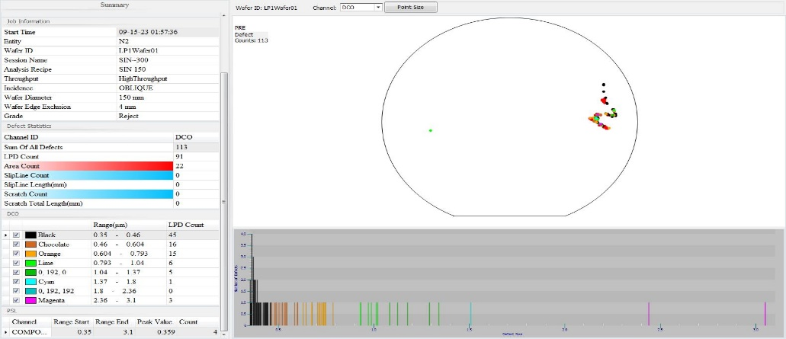 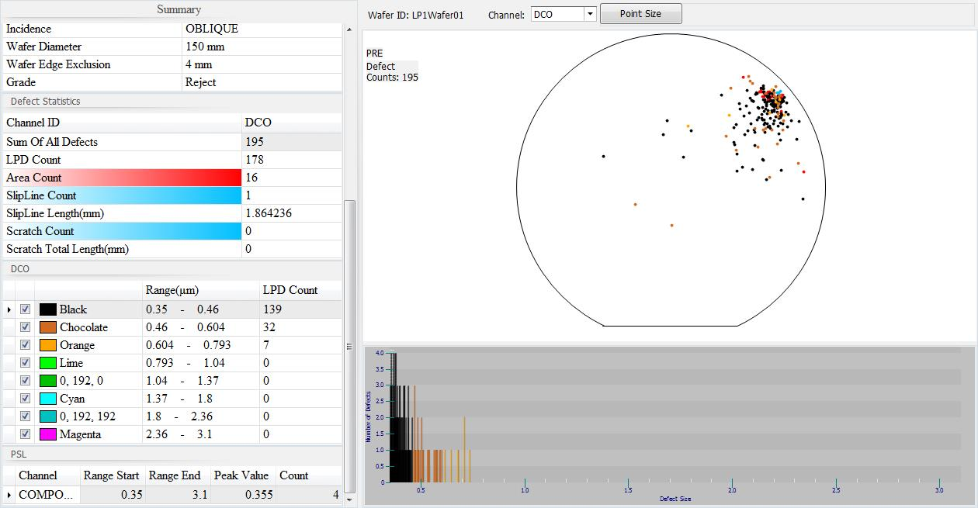 |  | replace 轉子
日期 | 機台 | 位置 | PTC | 機台處理說明 | 產品PE or KLA check | SS-6 M/W狀態 | SS-6 M/W狀態 | Action | 備註
2023-12-30 | N6 | C1 | 134 | run N08 ,3 m/w check ptc:134/6/2 oos,tox:201/198/201 1. check boat top plate 刮管痕跡,check boat rotate 單邊外 擴很接近內管,拆cap 賓士盤clean 重裝test boat rotate 正 常,重調承接及check transfer ok 2. replace d/w ok,run PG ok,test run N08 | LP-N6 C1 after D-clean PTC:113 C1 22520150 AOI check 22520150-4605_op Def: 0.02~0.34% data ok |  | M/D | Release

日期 | 機台 | 位置 | PTC | 機台處理說明 | 產品PE or KLA check | SS-4 M/W狀態 | SS-6 M/W狀態 | Action | 備註
2022-10-13 | N2 | C1 | 291 | 1.check C1 slot1 集中 pattern 平邊朝下3鐘方向 2.check機台無刮管、CAP無髒汙 3.請EA加量C1 slot1~5=294/35/11/7/10、C2~C6 PTC=15/9/8/7/13 4.test run N01 | 22391590#01洽製程LP-N3 PTC C1 SLOT1-5=296/35/11/7/10, C1#1 SIN RWK C2-C6 PASS, C1 22391590#1 SIN RWK |  | M/D | Release

日期 | 機台 | 位置 | PTC | 機台處理說明 | 產品PE or KLA check | SS-4 M/W狀態 | SS-6 M/W狀態 | Action | 備註
2022-05-22 | N2 | C1 | 104 | 1.確認 boat Top plate 白色刮管痕跡 2.adj cap 水平 3.Test run N08, ptc=0/0/0 | LP-N2 PT C1:104 OOS,OM check normal,all do D-clean then PE check ---------------- 清洗後ptc:10 顆,release |  |  | Release
日期 | 機台 | 位置 | PTC | 機台處理說明 | 產品PE or KLA check | M/W狀態 |  | Action | 備註
2020-02-11 | N4 | C6 | 386 | VV1(N.O.) HPA Leak造成Base Dream,直接降溫拆管BPM | OOS,all do SINRWK |  |  | BPM | VV1 HPA Leak Base Dream
2020-02-23 | N1 | C4 | 55 | 1.Run N08 12 o'clock 異常圓圈Pattern,目視M/W Color Normal 2.Check Machine Status Normal 3.Release加放PTC:0 | 1.OM normal,all D-clean PTC:42 2.AOI Def%: 0.05~0.32% ok,all pass |  |  | release | 申請刪除
日期 | 機台 | 位置 | PTC | 機台處理說明 | 產品PE or KLA check | M/W狀態 |  |  | 備註
2020-03-30 | N4 | C4 | 264 | 1.3/27 SPM後,C1/C4 PTC unstable, 2.3/28 更換Boat,C1 PTC:38/82,Spec.,但PTC map集中右半部,check boat有類似刮管痕跡 3.3/29 調整內管位置,C1 PTC:48/87,禁run加放 4.3/30 C4 PTC=264 OOS,加量C1/C3/C4/C5/C6 PTC=345/261/264/191/346,降溫BPM 5.拆賓士盤菜瓜布clean後boat rotate無刮管,PTC in Spec.,monitor | OOS,all do SIN RWK |  |  | BPM | 賓士盤issue刮管
日期 | 機台 | 位置 | PTC | 機台處理說明 | 產品PE or KLA check | M/W狀態 |  |  | 備註
2020-04-08 | N4 | C6 | 1686 | 1.Run N01,Step 27 "PU+N2"alarm 2.Booster Pump槍體前後隔板裂開 3.Boat out Check Cap/Boat皆有白色生成物 4.PTC:763/768/955/965/957/1686) 5.Replace Pump & 降溫4PM | 1.All do SiN rework C4/C6 SS-4 PTC >10000,C6 AOI check defect ~5%,count~83~268, C4/C6 SCR#39 then PE check slot1/13/25 PTC,then asign PAD+4217,others pass C4/C6 4227 AOI確認SIN INK 全部於SIN REMOVE後確認AOI |  |  | BPM
2020-04-18 | N4 | C6 | 228 | 1.Run N12 C6 PTC 228 顆(分布均勻) 2.Check Machine Status Normal 3.Run PG PTC:5/9/54,13/14/35,禁Run C5/C6,C6 ADD M/W PTC:602 分佈均勻 4.降溫BPM,Replace DCS/NH3 Filter,Monitor | 1.LP-N4 N12 PT:228 OOS, ALL DO D-CLEAN THEN PE CHECK 2.follow PTC=29 after D-clean ok,pass |  |  | BPM | 延續4/8 Pump Abort PTC
日期 | 機台 | 位置 | PTC | 機台處理說明 | 產品PE or KLA check | M/W狀態 |  |  | 備註
2020-06-15 | N2 | C1 | 48 | 1.check shutter close形成異常,replace 調壓閥*2 2.check Boat Top Platen 有類似刮管痕跡,replace sic boat,check承接/刮管,微調cap水平 | 1.LP-N2 PT C1 PTC:46 OOS,D-clean not work,C1 AOI check 2.OT FU SA8101-20184310-6003-5X Def% 0.08~0.41%, all pass |  |  | Release | Replace Boat & adj cap水平
日期 | 機台 | 位置 | PTC | 機台處理說明 | 產品PE or KLA check | M/W狀態 |  |  | 備註
2020-07-23 | N2 | C4 | 58 | 1.Run N08 10 o'clock 異常圓圈Pattern,目視M/W Color Normal 2.Check Machine Status Normal 3.直接 Test Run C1/4/6 PTC：0/0/0 | Y1P0L3-20290120-4605-5X Def% 0.05~0.19% AOI ok |  |  | 申請刪除
2020-07-31 | N5 | C1 | 240 | RUN N01 C1 PTC=240, 加量C2~C6 H-BAR PTC=251/243/76/4/2, RUN=18, DO SPM | OOS,C1~C3 do SIN RWK |  |  | Release | 懷疑VV1(N.O) 氣管接頭漏氣
日期 | 機台 | 位置 | PTC | 機台處理說明 | 產品PE or KLA check | M/W狀態 |  |  | 備註
2020-09-11 | N1 | C4 | 228 | 1.Run N01 C4 PTC=228 OOS 2.Run Count:40.5,直接執行SPM | C4 do SIN rwk, others add D-CLEAN then AOI check |  |  | Release
2020-09-28 | N4 | C4 | 256 | 1.Run N01 C4 PTC=256 OOS 2.加量 C1~C6 PTC=138/126/180/258/155/53 3.Run Count:102,直接執行BPM | C4 SIN RWK |  |  | Release
日期 | 機台 | 位置 | PTC | 機台處理說明 | 產品PE or KLA check | M/W狀態 |  |  | 備註

日期 | 機台 | 位置 | PTC | 機台處理說明 | 產品PE or KLA check | M/W狀態 |  | Action | 備註

日期 | 機台 | 位置 |  | 機台處理說明 | 產品PE or KLA check | M/W狀態 |  |  | 備註

PM FAIL
 | 2024Y | Q1 | Q2 | Q3 | Q4 | M1 | M2 | M3 | M4 | M5 | M6 | M7 | M8 | M9 | M10 | M11 | M12
LP-N1 | 0 | 0 | 0 | 0 | 0 | 0 | 0 | 0 | 0 | 0 | 0 | 0 | 0 | 0 | 0 | 0 | 0
LP-N2 | 0 | 0 | 0 | 0 | 0 | 0 | 0 | 0 | 0 | 0 | 0 | 0 | 0 | 0 | 0 | 0 | 0
LP-N3 | 0 | 0 | 0 | 0 | 0 | 0 | 0 | 0 | 0 | 0 | 0 | 0 | 0 | 0 | 0 | 0 | 0
LP-N4 | 0 | 0 | 0 | 0 | 0 | 0 | 0 | 0 | 0 | 0 | 0 | 0 | 0 | 0 | 0 | 0 | 0
LP-N5 | 1 | 0 | 0 | 0 | 1 | 0 | 0 | 0 | 0 | 0 | 0 | 0 | 0 | 0 | 1 | 0 | 0
LP-N6 | 0 | 0 | 0 | 0 | 0 | 0 | 0 | 0 | 0 | 0 | 0 | 0 | 0 | 0 | 0 | 0 | 0
LP-N7 | 0 | 0 | 0 | 0 | 0 | 0 | 0 | 0 | 0 | 0 | 0 | 0 | 0 | 0 | 0 | 0 | 0
Fail 次數 | 1 | 0 | 0 | 0 | 1 | 0 | 0 | 0 | 0 | 0 | 0 | 0 | 0 | 0 | 1 | 0 | 0
PM 次數 | 103 | 32 | 34 | 28 | 9 | 13 | 10 | 9 | 14 | 12 | 8 | 10 | 8 | 10 | 9 | 0 | 0
Fail Rate | 0.97% | 0.00% | 0.00% | 0.00% | 11.11% | 0.00% | 0.00% | 0.00% | 0.00% | 0.00% | 0.00% | 0.00% | 0.00% | 0.00% | 11.11% | #DIV/0! | #DIV/0!

LP-Nitride PM Fail Rate
 | LP-N1 | LP-N2 | LP-N3 | LP-N4 | LP-N5 | LP-N6 | LP-N7 | Fail 次數 | PM 次數 | Fail Rate
2024Y | 0 | 0 | 0 | 0 | 1 | 0 | 0 | 1 | 103 | 0.97%
Q1 | 0 | 0 | 0 | 0 | 0 | 0 | 0 | 0 | 32 | 0.00%
Q2 | 0 | 0 | 0 | 0 | 0 | 0 | 0 | 0 | 34 | 0.00%
Q3 | 0 | 0 | 0 | 0 | 0 | 0 | 0 | 0 | 28 | 0.00%
Q4 | 0 | 0 | 0 | 0 | 1 | 0 | 0 | 1 | 9 | 11.11%
M1 | 0 | 0 | 0 | 0 | 0 | 0 | 0 | 0 | 13 | 0.00%
M2 | 0 | 0 | 0 | 0 | 0 | 0 | 0 | 0 | 10 | 0.00%
M3 | 0 | 0 | 0 | 0 | 0 | 0 | 0 | 0 | 9 | 0.00%
M4 | 0 | 0 | 0 | 0 | 0 | 0 | 0 | 0 | 14 | 0.00%
M5 | 0 | 0 | 0 | 0 | 0 | 0 | 0 | 0 | 12 | 0.00%
M6 | 0 | 0 | 0 | 0 | 0 | 0 | 0 | 0 | 8 | 0.00%
M7 | 0 | 0 | 0 | 0 | 0 | 0 | 0 | 0 | 10 | 0.00%
M8 | 0 | 0 | 0 | 0 | 0 | 0 | 0 | 0 | 8 | 0.00%
M9 | 0 | 0 | 0 | 0 | 0 | 0 | 0 | 0 | 10 | 0.00%
M10 | 0 | 0 | 0 | 0 | 1 | 0 | 0 | 1 | 9 | 11.11%
M11 | 0 | 0 | 0 | 0 | 0 | 0 | 0 | 0 | 0 | 0.00%
M12 | 0 | 0 | 0 | 0 | 0 | 0 | 0 | 0 | 0 | 0.00%

Up Time
機台 | 2018Y | 2019Y | 2020Y | 2021Y | 2022Y | Q1 | Q2 | Q3 | Q4 | 1月 | 2月 | 3月 | 4月 | 5月 | 6月 | 7月 | 8月 | 9月 | 10月 | 11月 | 12月
up time% | 90.0 | 90.4 | 89.6 | 90.5 |  | 88.9 | 49.9 | #DIV/0! |  | 83.9 | 92 | 90.8 | 49.9 |  |  |  |  |  |  |  |  |  | 93.8
target% | 91.3 | 91.3 | 91.3 | 91.3 |  | 91.3 | 91.3 | 91.3 | 91.3 | 91.3 | 91.3 | 91.3 | 91.3 | 91.3 | 91.3 | 91.3 | 91.3 | 91.3 | 91.3 | 91.3 | 91.3 |  | 91.3
PM% | 2.4 | 2.4 | 4.4 | 3.2 |  | 3.4 | 2.1 | #DIV/0! |  | 3.5 | 3.7 | 3.1 | 2.1 |  |  |  |  |  |  |  |  |  | 93
M/D% | 1.1 | 1.0 | 1.4 | 0.7 |  | 0.7 | 0.2 | #DIV/0! |  | 0.5 | 0.2 | 1.3 | 0.2 |  |  |  |  |  |  |  |  |  | 91.6
PM%+M/D% | 3.5 | 3.4 | 5.9 | 4.0 |  | 4.1 | 2.3 | #DIV/0! |  | 4.1 | 4.0 | 4.4 | 2.3
S/U% | 3.0 | 3.0 | 3.5 | 3.4 |  | 3.4 | 1.9 | #DIV/0! |  | 3.7 | 3.4 | 3.1 | 1.9
F/D% | 2.5 | 2.0 | 1.9 | 0.6 |  | 2.5 | 0.0 | #DIV/0! |  | 7.6 | 0 | 0 | 0 |  |  |  |  |  |  |  |  |  | 92.425
R/D% | 2.5 | 0.2 | 0.4 | 0.8 |  | 0.6 | 2.0 | #DIV/0! |  | 0.3 | 0.3 | 1.2 | 2
2022 Nitrdie Group U/T & M/D+PM
 | PM% | M/D% | up time% | target% | PM%+M/D%
2018Y | 2.4 | 1.1 | 90.0 | 91.3 | 3.5
2019Y | 2.4 | 1.0 | 90.4 | 91.3 | 3.4
2020Y | 4.4 | 1.4 | 89.6 | 91.3 | 5.9
2021Y | 3.2 | 0.7 | 90.5 | 91.3 | 4.0
2022Y
Q1 | 3.4 | 0.7 | 88.9 | 91.3 | 4.1
Q2 | 2.1 | 0.2 | 49.9 | 91.3 | 2.3
Q3 | 0.0 | 0.0 | 0.0 | 91.3 | 0.0
Q4 |  |  |  | 91.3
1月 | 3.5 | 0.5 | 83.9 | 91.3 | 4.1
2月 | 3.7 | 0.2 | 92.0 | 91.3 | 4.0
3月 | 3.1 | 1.3 | 90.8 | 91.3 | 4.4
4月 | 2.1 | 0.2 | 49.9 | 91.3 | 2.3
5月 |  |  |  | 91.3
6月 |  |  |  | 91.3
7月 |  |  |  | 91.3
8月 |  |  |  | 91.3
9月 |  |  |  | 91.3
10月 |  |  |  | 91.3
11月 |  |  |  | 91.3
12月 |  |  |  | 91.3

 |  |  |  |  |  |  |  |  |  |  |  |  |  |  |  |  |  |  |  | 54.4 | 44.7 | 99.1
 |  |  |  |  |  |  |  |  |  |  |  |  |  |  |  |  |  |  |  | 43.4 | 36.9 | 80.3
 |  |  |  |  |  |  |  |  |  |  |  |  |  |  |  |  |  |  |  | 70.6 | 23.7 | 94.3
 |  |  |  |  |  |  |  |  |  |  |  |  |  |  |  |  |  |  |  | 64 | 28.9 | 92.9
 |  |  |  |  |  |  |  |  |  |  |  |  |  |  |  |  |  |  |  | 42.6 | 51 | 93.6
 |  |  |  |  |  |  |  |  |  |  |  |  |  |  |  |  |  |  |  | 49.3 | 49.8 | 99.1
 |  |  |  |  |  |  |  |  |  |  |  |  |  |  |  |  |  |  |  | 25.2 | 65.7 | 90.9

Up Time machine
機台 up time% | 2018 | 2019 | 2020 | 2021 | 2022 | Q1 | Q2 | Q3 | Q4 | 1月 | 2月 | 3月 | 4月 | 5月 | 6月 | 7月 | 8月 | 9月 | 10月 | 11月 | 12月
targe% | 91.3 | 91.3 | 91.3 | 91.3 | 91.3 | 91.3 | 91.3 | 91.3 | 91.3 | 91.3 | 91.3 | 91.3 | 91.3 | 91.3 | 91.3 | 91.3 | 91.3 | 91.3 | 91.3 | 91.3 | 91.3
LP-N1 | 94.8 | 91.9 | 90.9 |  |  | 88.5 | 97.8 | #DIV/0! |  | 82.5 | 92.4 | 90.7 | 97.8
LP-N2 | 93.4 | 89.6 | 86.0 |  |  | 85.6 | 87.3 | #DIV/0! |  | 79.1 | 90.0 | 87.6 | 87.3
LP-N3 | 91.2 | 88.7 | 89.9 |  |  | 88.6 | 93.7 | #DIV/0! |  | 84.9 | 92.5 | 88.5 | 93.7
LP-N4 | 92.1 | 89.5 | 87.4 |  |  | 86.2 | 91.0 | #DIV/0! |  | 86.0 | 90.2 | 82.4 | 91
LP-N5 | 85.3 | 89.9 | 90.1 |  |  | 89.6 | 91.7 | #DIV/0! |  | 83.2 | 89.5 | 96.1 | 91.7
LP-N6 | 79.1 | 92.9 | 95.0 |  |  | 94.3 | 96.8 | #DIV/0! |  | 87.4 | 95.9 | 99.7 | 96.8
LP-N7 | 93.7 | 90.8 | 89.8 |  |  | 89.2 | 91.5 | #DIV/0! |  | 84.1 | 93 | 90.4 | 91.5
 |  |  |  |  |  |  | #DIV/0!

%

2020Y LP-Ni Up Time (UT+LT+OT) Rate
 | targe% | LP-N1 | LP-N2 | LP-N3 | LP-N4 | LP-N5 | LP-N6 | LP-N7
2018 | 91.3 | 94.8 | 93.4 | 91.2 | 92.1 | 85.3 | 79.1 | 93.7
2019 | 91.3 | 91.9 | 89.6 | 88.7 | 89.5 | 89.9 | 92.9 | 90.8
2020 | 91.3 | 90.85 | 86 | 89.9 | 87.4 | 90.125 | 94.95 | 89.75
2021 | 91.3
2022 | 91.3
Q1 | 91.3 | 88.533333333 | 85.566666667 | 88.633333333 | 86.2 | 89.6 | 94.333333333 | 89.166666667
Q2 | 91.3 | 97.8 | 87.3 | 93.7 | 91 | 91.7 | 96.8 | 91.5
Q3 | 91.3 | 0 | 0 | 0 | 0 | 0 | 0 | 0
Q4 | 91.3
1月 | 91.3 | 82.5 | 79.1 | 84.9 | 86 | 83.2 | 87.4 | 84.1
2月 | 91.3 | 92.4 | 90 | 92.5 | 90.2 | 89.5 | 95.9 | 93
3月 | 91.3 | 90.7 | 87.6 | 88.5 | 82.4 | 96.1 | 99.7 | 90.4
4月 | 91.3 | 97.8 | 87.3 | 93.7 | 91 | 91.7 | 96.8 | 91.5
5月 | 91.3
6月 | 91.3
7月 | 91.3
8月 | 91.3
9月 | 91.3
10月 | 91.3
11月 | 91.3
12月 | 91.3

